Лист1

 | ЧЕМПИОНАТ | РЧ Республики Карелия
 | НАИМЕНОВАНИЕ КОМПЕТЕНЦИИ | 41 Медициннский и социальный уход (Health and Social Care)
 | Главный эксперт | Ремнева Елена Александровна
 | Заместитель Главного эксперта | Павлова Светлана Анатольевна
 | Технический эксперт | Власова Вера Николаевна
 | Эксперт по CIS | Булынина Ольга Николаевна
 | Количество участников | 6

РАБОЧАЯ ЗОНА КОНКУРСНОЙ ПЛОЩАДКИ (1 РАБОЧЕЕ МЕСТО) |  |  |  |  | НА 1 РАБОЧЕЕ МЕСТО (6 УЧАСТНИКОВ)
Оборудование, инструменты и мебель
№ | Наименование | Ссылка на сайт с тех характеристиками либо тех характеристики инструмента | Ед. измерения | Кол-во | Кол-во | Наличие (Да\Нет) у организатора | Поставщик\спонсор | Примерная стоимость | Комментарий
1 | Кровать функциональная , 3-х секционная | http://ecomedika.ru/?route=product/product&path=57_62&product_id=721&&ymclid=057543823887478361000002 | шт | 1 | 1
2 | Тумба прикроватная | http://www.mf76.ru/katalog-tovarov/mebel-profi/motion/tumby-medicinskie/tumby-palatnye/tumba-prikrovatnaya-medicinskaya-m146-021.html | шт | 1 | 1
3 | Мобильный инструментальный столик | https://med-mm.com/ctolik-inctrumental-nii-cpecial-nii-cic.html | шт | 2 | 2
4 | Стол палатный | http://mebellco.ru/stol-medicinskiy-rabochiy-uglovoy-bt-du | шт | 1 | 1
5 | Стул палатный | http://mebelmed.ru/katalog/stulya_dlya_posetiteley/21789/ | шт | 1 | 2
6 | Кресло - каталка | http://med-24.ru/catalog/reabilitatsiya/mekhanicheskie_kresla_kolyaski/otto_bock_start/?yclid=5532927919427423345 | шт | 1 | 1
7 | Противопролежневый матрац | https://www.armed-russia.ru/shop/armed_matras_protivoprolejnevyj_armed_yacheistyj.html | шт | 1 | 1
8 | Комплект постельного белья: | на усмотрение организатора | шт | 1 | 2
9 | простыня | на усмотрение организатора | шт | 1 | 2
10 | пододеяльник | на усмотрение организатора | шт | 1 | 2
12 | наволочка 50 ´ 70 | на усмотрение организатора | шт | 1 | 2
13 | Комплект постельных принадлежностей: | на усмотрение организатора | шт | 1 | 1
14 | подушка 70 ´ 70 | на усмотрение организатора | шт | 2 | 2
15 | подушка 50 ´ 70 | на усмотрение организатора | шт | 2 | 2
16 | одеяло зимнее | на усмотрение организатора | шт | 1 | 1
17 | одеяло летнее | на усмотрение организатора | шт | 1 | 1
18 | Подушка позиционная | на усмотрение организатора | шт | 8 | 8
19 | Универсальная ночная рубашка | на усмотрение организатора | шт | 1 | 4
20 | Тележка для сбора грязного белья | https://elamed.com/index.php?route=product/product&path=60_63&product_id=111 | шт | 1 | 1
21 | Набор посуды (ложка, тарелка, чашка, поильник) | на усмотрение организатора | шт | 1 | 2
22 | Контейнер для дезинфекции, шт. 5 л, 3 л, 1 л | https://elamed.com/index.php?route=product/product&path=60_64&product_id=153 | шт | 1 | 1
23 | Тележка для контейнеров | http://www.diamed74.ru/shop/group_686/group_690/item_1457/ | шт | 1 | 1
24 | Пакет для сбора медицинских отходов А класса, уп. | https://www.mirpack.ru/catalog/meshki-dlya-musora/?utm_content=2676116090%3A4212585482&utm_term=%D0%BC%D0%B5%D1%88%D0%BA%D0%B8%20%D0%B4%D0%BB%D1%8F%20%D0%BC%D1%83%D1%81%D0%BE%D1%80%D0%B0&utm_campaign=meshki_regiony_poisk&utm_medium=cpc&utm_source=yandex-direct-search&yclid=5474492815493569028 | шт | 2 | 6
25 | Пакет для сбора медицинских отходов Б класса, уп. | http://meshkipaketi.ru/katalog/medicinskie-pakety/?yclid=5941998785740982512 | шт | 2 | 6
26 | Мензурка | на усмотрение организатора | шт | 1 | 6
27 | Контейнер для сбора медицинских отходов Б класса | https://elamed.com/index.php?route=product/product&path=68_73&product_id=655 | шт | 1 | 1
28 | Контейнер для сбора медицинских отходов А класса | https://www.oldi.ru/catalog/element/0371670/?from=ya_market&utm_source=ya_market&utm_medium=cpc&utm_campaign=russia&ymclid=057540741999597876400029 | шт | 1 | 1
29 | Лоток почкообразный 200*120*30 (полимер.) | https://elamed.com/index.php?route=product/product&path=60_64&product_id=100 | шт | 3 | 6
30 | Лоток прямоугольный 300*220*30 (нерж.) | http://www.medcomp.ru/catalog/product/lotok-pryamougolnyy-oka-medik-lmpu-300x220x30/ | шт | 2 | 4
31 | Пакеты упаковочные стерит ПС - АЗ - 1 (250*320) | http://www.aldera.ru/show_items.php?iditem=18206 | шт | 2 | 12
32 | Пакеты упаковочные стерит ПС - АЗ - 1 (150*250) | http://www.aldera.ru/show_items.php?iditem=18206 | шт | 5 | 30
33 | Пинцет анатомический | https://medmart.pro/catalog/pintsety?_openstat=ZGlyZWN0LnlhbmRleC5ydTsyMTc0OTE1MjsyOTM3MjQyNDk1O3lhbmRleC5ydTpwcmVtaXVt&yclid=716075893771209743 | шт | 2 | 4
34 | Термометр медицинский бесконтактный | https://tvskidka.ru/shop/product/beskontaktnyy-infrakrasnyy-termometr?yclid=5474884799706696811 | шт | 1 | 1
35 | Аппарат для измерения АД механический | на усмотрение организатора | шт | 1 | 1
36 | Аппарат для измерения АД электронный | http://www.medtehno.ru/catalog/semiauto_ton/omron_m1classic/ | шт | 1 | 1
37 | Дозатор | на усмотрение организатора | шт | 1 | 2
38 | Диван мягкий двухместный | на усмотрение организатора | шт | 1 | 1
40 | Стул обеденный | на усмотрение организатора | шт | 1 | 4
41 | Стол журнальный | на усмотрение организатора | шт | 1 | 1
43 | Диспенсер | на усмотрение организатора | шт | 1 | 2
44 | Холодильник | https://market.yandex.ru/product/1731556092?hid=90594&nid=54965&clid=698 | шт | 1 | 1
51 | Накладка для в/м и п/к инъекции | на усмотрение организатора | шт | 1 | 4
52 | Носовые канюли для подачи кислорода | http://medams.ru/ustroystvo-dlya-podachi-kisloroda | шт | 2 | 2
53 | Аппарат Боброва (Увлажнитель) | https://yandex.ru/images/search?text=%D1%83%D0%B2%D0%BB%D0%B0%D0%B6%D0%BD%D0%B8%D1%82%D0%B5%D0%BB%D1%8C%20%D0%B4%D0%BB%D1%8F%20%D0%BF%D0%BE%D0%B4%D0%B0%D1%87%D0%B8%20%D0%BA%D0%B8%D1%81%D0%BB%D0%BE%D1%80%D0%BE%D0%B4%D0%B0%D0%BA%D0%B8%D1%81%D0%BB%D0%BE%D1%80%D0%BE%D0%B4%D0%B0%20%D0%BA%D1%83%D0%BF%D0%B8%D1%82%D1%8C%20%D0%B2%20%D0%BC%D0%BE%D1%81%D0%BA%D0%B2%D0%B5&lr=43 | шт | 1 | 1
54 | Стул офиссный | http://meb-biz.ru/catalog/office_chairs/chair_from_cloth_grey_tc_2/ | шт | 1 | 6
55 | Раковина с локтевым смесителем | на усмотрение организатора | шт | 1 | 2
Расходные материалы
№ | Наименование | Ссылка на сайт с тех характеристиками либо тех характеристики инструмента | Ед. измерения | Кол-во | Кол-во | Наличие (Да\Нет) у организатора | Поставщик\спонсор | Примерная стоимость | Комментарий
1 | Влажные гигиенические салфетки, уп.50 шт | http://www.hartmann-shop.ru/ | шт | 2 | 6
2 | Очищающая пена, 400 мл. | http://www.hartmann-shop.ru/ | шт | 2 | 6
3 | Варежка для обтирания, уп.50 шт | http://www.hartmann-shop.ru/ | шт | 2 | 6
5 | Масло для ухода за кожей, 500 мл | http://www.hartmann-shop.ru/ | шт | 2 | 6
7 | Крем для рук, 200 мл. | http://www.infodez.ru/product/9603_krem_yhajer.html | шт | 2 | 6
8 | Перчатки, уп. 100 шт. | на усмотрение организатора | шт | 2 | 6
10 | Защитный крем с оксидом цинка, 200 мл | http://www.hartmann-shop.ru/ | шт | 2 | 6
13 | Подгузники для взрослых, уп. | http://www.hartmann-shop.ru/ | шт | 1 | 2
14 | Салфетка влажная, уп. | http://www.hartmann-shop.ru/ | шт | 2 | 6
15 | Полотенце бумажное одноразовое, уп | http://www.hartmann-shop.ru/ | шт | 2 | 6
17 | Нагрудник защитный влагонепроницаемый, уп. | https://homecare-shop.ru/catalog/sredstva-po-uhodu-za-bolnyimi/sredstva-uhoda-za-kojey/el_Seni-Care-nagrudniki-zaschitnyie-s-karmanom-10-sht/ | шт | 1 | 1
18 | Сок фруктовый, уп. 0,5 л. | на усмотрение организатора | шт | 1 | 6
19 | Шприц инсулиновый | на усмотрение организатора | шт | 2 | 12
20 | Инсулин (плацебо), фл. | на усмотрение организатора | шт | 1 | 1
20 | Лекарственное средство в аэрозольной упаковке (плацебо) | http://medside.ru/berodual | шт | 1 | 1
21 | Фартук одноразовый | на усмотрение организатора | шт | 2 | 12
22 | Пюре фруктовое, уп. 0,5 л. | на усмотрение организатора | шт | 1 | 6
23 | Салфетка анттисепттическая, уп. | на усмотрение организатора | шт | 1 | 2
24 | Антисепттик, уп. | на усмотрение организатора | шт | 2 | 6
26 | Дезинфецирующее средсво | на усмотрение организатора | шт | 1 | 1

НА ЭКСПЕРТОВ (КОНКУРСНАЯ ПЛОЩАДКА) |  |  |  |  | НА ВСЕХ ЭКСПЕРТОВ (КОНКУРСНАЯ ПЛОЩАДКА)
Оборудование, инструменты и мебель
№ | Наименование | Ссылка на сайт с тех характеристиками либо тех характеристики инструмента | Ед. измерения | Кол-во | Кол-во | Наличие (Да\Нет) у организатора | Поставщик\спонсор | Примерная стоимость | Комментарий
1 | Бумага 500 листов (на всех) | На усмотрение организатора | шт | 3 | 15
2 | Ручка шариковая | На усмотрение организатора | шт | 3 | 20
3 | Степлер (на всех) | На усмотрение организатора | шт | 1 | 2
4 | Ножницы (на всех) | На усмотрение организатора | шт | 1 | 1
5 | Флешка (на всех) | На усмотрение организатора | шт | 1 | 1
6 | Линейка 10,0 см | На усмотрение организатора | шт | 1 | 2

ОБЩАЯ ИНФРАСТРУКТУРА КОНКУРСНОЙ ПЛОЩАДКИ |  |  |  |  | ОБЩАЯ ИНФРАСТРУКТУРА КОНКУРСНОЙ ПЛОЩАДКИ НА ВСЕХ
Оборудование, мебель, канцелярия и т.п.
№ | Наименование | Ссылка на сайт с тех характеристиками либо тех характеристики инструмента | Ед. измерения | Кол-во | Кол-во | Наличие (Да\Нет) у организатора | Поставщик\спонсор | Примерная стоимость | Комментарий
1 | Вода бутилированная 0,5л. | На усмотрение организатора | шт | 1 | 50
2 | Часы настенные | На усмотрение организатора | шт | 6 | 6
3 | Огнетушитель углекислотный ОУ-1 | На усмотрение организатора | шт | 2 | 2
4 | Набор первой медицинской помощи | На усмотрение организатора | шт | 2 | 2
5
СКЛАД |  |  |  |  | СКЛАД НА ВСЕХ
Оборудование, мебель, канцелярия и т.п.
№ | Наименование | Ссылка на сайт с тех характеристиками либо тех характеристики инструмента | Ед. измерения | Кол-во | Кол-во | Наличие (Да\Нет) у организатора | Поставщик\спонсор | Примерная стоимость | Комментарий
1 | Корзина для мусора | На усмотрение организатора | шт | 1 | 1
3 | Стеллаж | На усмотрение организатора | шт | 1 | 1
2
КОМНАТА ЭКСПЕРТОВ |  |  |  |  | КОМНАТА ЭКСПЕРТОВ НА ВСЕХ
Оборудование, мебель, канцелярия и т.п.
№ | Наименование | Ссылка на сайт с тех характеристиками либо тех характеристики инструмента | Ед. измерения | Кол-во | Кол-во | Наличие (Да\Нет) у организатора | Поставщик\спонсор | Примерная стоимость | Комментарий
1 | Стол переговорный | На усмотрение организатора | шт | 1 | 1
2 | Стол офисный | На усмотрение организатора | шт | 1 | 1
3 | Стул | На усмотрение организатора | шт | 13 | 13
6 | Корзина для мусора | На усмотрение организатора | шт | 1 | 2
7 | Компьютер (Intel (R) Celeron (R) CPU, ОЗУ 2,00 ГБ, | На усмотрение организатора | шт | 1 | 1
8 | Монитор: PHILIPS | На усмотрение организатора | шт | 1 | 1
9 | Принтер SAMSUNG SCX-4728FD | На усмотрение организатора | шт | 1 | 1
7
КОМНАТЫ УЧАСТНИКОВ (2) |  |  |  |  | КОМНАТЫ УЧАСТНИКОВ НА ВСЕХ
Оборудование, мебель, канцелярия и т.п.
№ | Наименование | Ссылка на сайт с тех характеристиками либо тех характеристики инструмента | Ед. измерения | Кол-во | Кол-во | Наличие (Да\Нет) у организатора | Поставщик\спонсор | Примерная стоимость | Комментарий
2 | Стол переговорный | На усмотрение организатора | шт | 1 | 2
4 | Телевизор | На усмотрение организатора | шт | 1 | 2
5 | Корзина для мусора | На усмотрение организатора | шт | 1 | 2
6 | Стул | На усмотрение организатора | шт | 6 | 12
7
КОМНАТА СТАТИСТОВ |  |  |  |  | КОМНАТА СТАТИСТОВ НА ВСЕХ
Оборудование, мебель, канцелярия и т.п.
№ | Наименование | Ссылка на сайт с тех характеристиками либо тех характеристики инструмента | Ед. измерения | Кол-во | Кол-во | Наличие (Да\Нет) у организатора | Поставщик\спонсор | Примерная стоимость | Комментарий
2 | Стол переговорный | На усмотрение организатора | шт | 1 | 1
3 | Зеркало напольное | На усмотрение организатора | шт | 1 | 1
4 | Корзина для мусора | На усмотрение организатора | шт | 1 | 1
5 | Стул | На усмотрение организатора | шт | 6 | 6
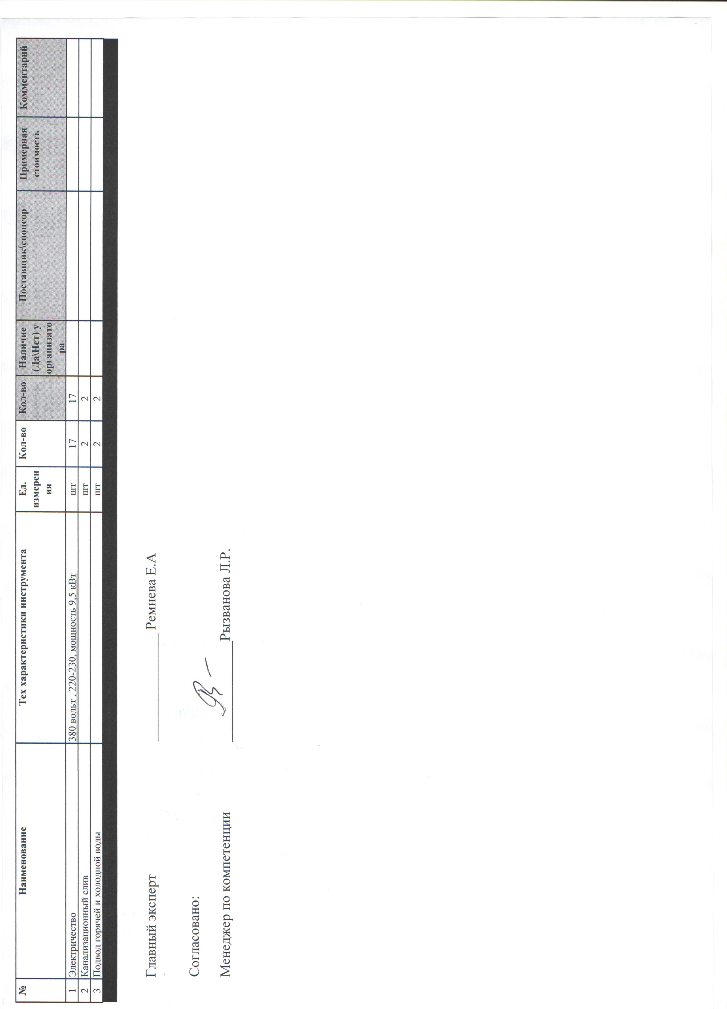
Дополнительные требования/комментарии |  |  |  |  | Дополнительные требования/комментарии на 1 раб.площадки
№ | Наименование | Тех характеристики инструмента | Ед. измерения | Кол-во | Кол-во | Наличие (Да\Нет) у организатора | Поставщик\спонсор | Примерная стоимость | Комментарий
1 | Электричество | 380 вольт , 220-230, мощность 9,5 кВт | шт | 17 | 17
2 | Канализационный слив |  | шт | 2 | 2
3 | Подвод горячей и холодной воды |  | шт | 2 | 2

 | Главный эксперт | _______________ Ремнева Е.А

 | Согласовано:

 | Менеджер по компетенции | ______________Рызвалова Л.Р.

